2022
Model: | 3CFT-9060N

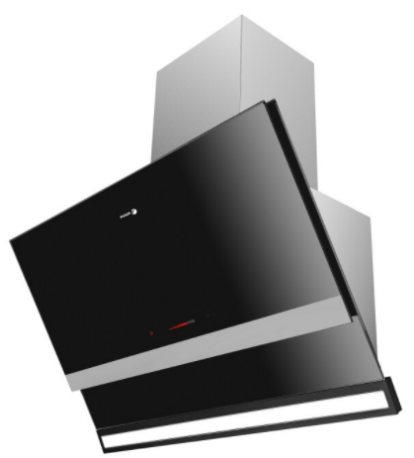
Odsavač par komínový
90 cm

Provozní vlastnosti:

Energetická třída: |  |  | A+
Třída účinnosti dynamiky proudění: |  |  | A
Třída účinnosti osvětlení: |  |  | B
Třída účinnosti filtrace tuků: |  |  | E

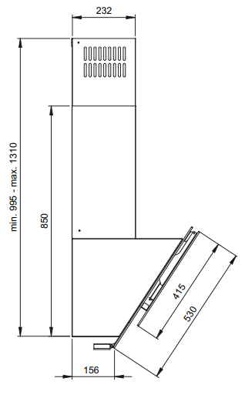
Odtah min. v běžném provozu: |  | 225 | m3/h
Odtah max. v běžném provozu: |  | 590 | m3/h
Odtah max. v režimu Booster: |  | 762 | m3/h

Hlučnost min. v běžném provozu: |  | 42 | dB(A)
Hlučnost max. v běžném provozu: |  | 63 | dB(A)
Hlučnost max. v režimu Booster: |  | 69 | dB(A)

Funkce:

Senzorové ovládání výkonu Slider
LED ukazatel výkonu
9 stupňů výkonu
Osvětlení: |  | LED 1 x 8 W
Časovač - automatické vypnutí |  |  |  | Barva: | Černá
Elektronický ukazatel znečištění filtrů

Konstrukce:

Průměr odtahu: |  |  | 150 mm | Objednací kód: |  | 1190405
Vzdálenost od plynové varné desky: |  |  | 650 mm
Vzdálenost od elektrické varné desky: |  |  | 450 mm
Počet motorů: |  |  | 1
Invertor motor
Frame On
Hliníkový tukový filtr
Možnost recirkulace
Typ uhlíkového filtru pro recirkulaci*: |  |  | FWK 202
Počet kusů potřebných k recirkulaci: |  |  | 2
Cena filtru: |  |  | 399 Kč

*není součástí balení

